Arkusz1
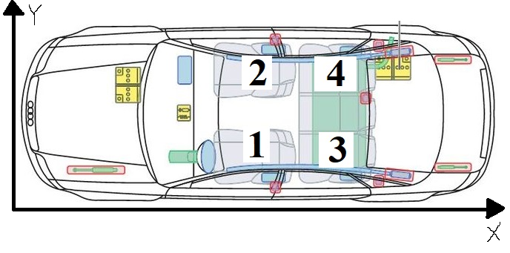
Masa pojazdu | 400 | kg |  | 1 osoba | 2 osoby | 3 osoby | 4 osoby |  |  |  | Pasażer 1 | Pasażer 2 | Pasażer 3 | Pasażer 4
Masa człowieka + bagaż na osobę | 75 | kg | Masa całkowita pojazdu | 475 | 550 | 625 | 700 | kg |  | Masa poszczególnego pasażera | 75 | 75 | 75 | 75 | kg
Środek ciężkości pojazdu | 40 | %
 | 60 | % | Obciążenia statyczne |  |  |  |  |  |  |  | Liczba pasażerów - warianty
Rozstaw kół z przodu | 1.5 | m |  | 1 osoba | 2 osoby | 3 osoby | 4 osoby |  |  |  | 1 | 1+2 | 1+3 | 1+4 | 1+2+3 | 1+2+4 | 1+3+4 | 1+2+3+4 | -
Rozstaw kół z tyłu | 1.5 | m | Obciążenie koła przedniego (LEWEGO) | 95.00 | 110.00 | 125.00 | 140.00 | kg |  | Masa całowita pojazdu | 475 | 550 | 550 | 550 | 625 | 625 | 625 | 700 | 400 | kg
Rozstaw osi | 2.6 | m |  | 931.95 | 1079.10 | 1226.25 | 1373.40 | N |  | Total Vehicle Mass
Odległość środka masy od osi tylnej | 1.04 | m | Obciążenie koła przedniego (PRAWEGO) | 95.00 | 110.00 | 125.00 | 140.00 | kg |  | Masa całowita pojazdu | 4659.75 | 5395.50 | 5395.50 | 5395.50 | 6131.25 | 6131.25 | 6131.25 | 6867.00 | 3924 | N
Odległość środka masy od osi przedniej | 1.56 | m |  | 931.95 | 1079.10 | 1226.25 | 1373.40 | N |  | Total Vehicle Mass
Wysokość środka ciężkości | 0.3 | m | Obciążenie koła tylnego (LEWEGO) | 142.50 | 165.00 | 187.50 | 210.00 | kg |  | Położenia środka ciężkości (X) | 2.048 | 1.575 | 2.52 | 2.52 | 2.048 | 2.048 | 2.835 | 2.52 | 2.52 | m
Promień toczenia (promień dynamiczny koła) | 0.262836 | m |  | 1397.93 | 1618.65 | 1839.38 | 2060.10 | N |  | COG Position Distance (X)
Współczynnika tarcia opon | 1.5 | X | Obciążenie koła tylnego (PRAWEGO) | 142.50 | 165.00 | 187.50 | 210.00 | kg |  | Położenia środka ciężkości (Y) | 0.711 | 0.875 | 0.547 | 0.875 | 0.711 | 1.039 | 0.711 | 0.875 | 0.875 | m
Szerokość całkowita pojazdu | 1.75 | m |  | 1397.93 | 1618.65 | 1839.38 | 2060.10 | N |  | COG Position Distance (Y)
Promień skrętu minimalny | 7 | m | Obciążenie osi z przodu | 190.00 | 220.00 | 250.00 | 280.00 | kg |  | Położenia środka ciężkości od osi przedniej (X) | 1.088 | 0.615 | 1.56 | 1.56 | 1.088 | 1.088 | 1.875 | 1.56 | 1.56 | m
Długość całkowita pojazdu | 4.2 | m |  | 1863.90 | 2158.20 | 2452.50 | 2746.80 | N |  | COG Position Distance From Front Wheels (X)
Moc jednego silnika | 8000 | W | Obciążenie osi z tyłu | 285.00 | 330.00 | 375.00 | 420.00 | kg |  | Położenia środka ciężkości od osi tylnej (X) | 1.512 | 1.985 | 1.04 | 1.04 | 1.512 | 1.512 | 0.725 | 1.04 | 1.04 | m
Moc całkowita | 16000 | W |  | 2795.85 | 3237.30 | 3678.75 | 4120.20 | N |  | COG Position Distance From Rear Wheels (X)
Gętość powietrza (standardowa) | 1.225 | kg/m^3 |  |  |  |  |  |  |  | Oś przednia (X) | 0.96 |  |  |  |  |  |  |  |  | m
Wysokość auta | 1.4 | m | Obciążenie auta przy ruszaniu |  |  |  |  |  |  | Front Wheels (X)
Szerokość auta | 1.785 | m |  | 1 osoba | 2 osoby | 3 osoby | 4 osoby |  |  | Oś tylnia (X) | 3.56 |  |  |  |  |  |  |  |  | m
Współczynnik oporu powietrza (0,35-0,7) | 0.22 | X | Siła napędowa | 5991.11 | 6937.07 | 7883.04 | 8829.00 | N |  | Rear Wheels (X)
Szerokość przekroju opony | 0.185 | m | Przenoszenie obciążenia wzdłużnego | 1198.22 | 1387.41 | 1576.61 | 1765.80 | N
Prześwit między brzuchem a ziemią | 0.125 | m | Obciążenie na przednie koło (kinetyczne) | 332.84 | 385.39 | 437.95 | 490.50 | N
 |  |  | Obciążenie na tylne koło (kinetyczne) | 1997.04 | 2312.36 | 2627.68 | 2943.00 | N
Prędkość maksymalna |  |  | Maksymalny moment obrotowy na tylnych kołach | 1574.68 | 1823.31 | 2071.95 | 2320.58 | Nm
Powierzchnia auta z przodu | 1.65 | m^2 | Przyspieszenie | 12.61 | 12.61 | 12.61 | 12.61 | m/s^2
Prędkość maksymalna | 41.594485325 | m/s | Przyspieszenie | 1.29 | 1.29 | 1.29 | 1.29 | g |  | Płaskie zakręty | Flat circuits
Prędkość maksymalna | 149.74014717 | km/h
 |  |  | Obciążenie auta na zakrętach
Opór aerodynamiczny (zależny od prędkości) |  |  | Promień zakrętu do pokonania |  |  |  | 100 | m | ! | Wysokość środka obrotu z przodu | Front Roll Centre Height |  |  |  |  |  |  |  |  | 0.069 | m
Gętość powietrza (standardowa) | 1.225 | kg/m^3 |  |  |  |  |  |  | ! | Wysokość środka obrotu z tyłu | Rear Roll Centre Height |  |  |  |  |  |  |  |  | 0.184 | m
Współczynnik oporu powietrza (0,35-0,7) | 0.22 | X |  | 1 osoba | 2 osoby | 3 osoby | 4 osoby |  | ! | Sztywność przechyłu podwozia | Chassis Roll Stiffness |  |  |  |  |  |  |  |  | 55000 | Nm/Radian
Rozstaw kół | 1.5 | m | Maksymalna siła na zakręcie | 712.50 | 825.00 | 937.50 | 1050.00 | kg | ! | Wysokość środka ciężkości | Centre's High of Gravity (Z) |  |  |  |  |  |  |  |  | 0.383 | m |  |  | Maximum speed on corner
Szerokość przekroju opony | 0.185 | m |  | 6989.63 | 8093.25 | 9196.88 | 10300.50 | N | ! | Położenia środka ciężkości od osi przedniej (X) | COG Position Distance From Front Wheels (X) |  |  |  |  |  |  |  |  | 1.56 | m |  |  | sqrt | u |  | r | g
Wysokość auta | 1.4 | m | Boczne przeniesienie ciężaru | 1397.93 | 1618.65 | 1839.38 | 2060.10 | N | ! | Położenia środka ciężkości od osi tylnej (X) | COG Position Distance From Rear Wheels (X) |  |  |  |  |  |  |  |  | 1.04 | m |  |  | sqrt | coefficient of friction |  | radius | gravity
Prędkość pojazdu | 32 | m/s | Prędkość auta na zakręcie | 38.36 | 38.36 | 38.36 | 38.36 | m/s | ! | Masa całowita pojazdu | Total Vehicle Mass |  |  |  |  |  |  |  |  | 700 | kg
Szerokość auta | 1.785 | m |  |  |  |  |  |  | ! | Pochylenie nawierzchni | Banking Angle (od 2% do 4%) |  |  |  |  |  |  |  |  | -0.04 | rad
Obszar czołowy pojazdu | 2.499 | m^2 | Obciążenia przy hamowaniu |  |  |  |  |  |  | Poziome przyspieszenie boczne | Horizontal Lateral Acceleration [g] |  |  |  |  |  |  |  |  |  |  |  | Poziome przyspieszenie boczne | Horizontal Lateral Acceleration [g]
Opór aerodynamiczny | 344.822016 | N |  | 1 osoba | 2 osoby | 3 osoby | 4 osoby |  |  |  |  | Prędkość | Cornering Velocity [m/s] |  |  |  |  |  |  |  |  |  | 0.8
 |  |  | Siła hamowania | 6989.63 | 8093.25 | 9196.88 | 10300.50 | N |  |  |  | 5 | 10 | 15 | 20 | 25 | 30 | 35 | 40 | 45 |  | Pochylenie nawierzchni | Banking Angle [stopnie]
Dynamiczny promień koła |  |  | Przenoszenie obciążenia wzdłużnego | 806.50 | 933.84 | 1061.18 | 1188.52 | N |  | Promień zakrętu | Cornering Radius [m] | 5 | 0.51 | 2.04 | 4.59 | 8.15 | 12.74 | 18.35 | 24.97 | 32.62 | 41.28 |  | 0 | 1 | 2 | 3 | 4 | 5 | 6 | 7 | 8 | 9 | 10 | -2.2918311805
Profil opony | 0.065 | m | Obciążenie koła z przodu przy hamowaniu | 1335.20 | 1546.02 | 1756.84 | 1967.66 | N |  |  | 10 | 0.25 | 1.02 | 2.29 | 4.08 | 6.37 | 9.17 | 12.49 | 16.31 | 20.64 |  | 0 | 0.01745329252 | 0.03490658504 | 0.05235987756 | 0.06981317008 | 0.0872664626 | 0.10471975512 | 0.12217304764 | 0.13962634016 | 0.15707963268 | 0.1745329252 | -0.04
Średnica felgi | 16 | cal | Obciążenie koła z tyłu podczas hamowania | 994.68 | 1151.73 | 1308.79 | 1465.84 | N |  |  | 15 | 0.17 | 0.68 | 1.53 | 2.72 | 4.25 | 6.12 | 8.32 | 10.87 | 13.76 |  | Przyspieszenie boczne | Lateral Acceleration [g]
Profil opony x 2 | 0.13 | m | Hamowanie | 14.72 | 14.72 | 14.72 | 14.72 | m/s^2 |  |  | 20 | 0.13 | 0.51 | 1.15 | 2.04 | 3.19 | 4.59 | 6.24 | 8.15 | 10.32 |  | 0.8 | 0.78242574969 | 0.76461316491 | 0.74656767156 | 0.72829476646 | 0.70980001573 | 0.69108905303 | 0.67216757791 | 0.65304135403 | 0.63371620744 | 0.61419802474 | 0.83934941952
Średnica felgi | 0.4064 | m | Hamowanie | 1.50 | 1.50 | 1.50 | 1.50 | g |  |  | 25 | 0.10 | 0.41 | 0.92 | 1.63 | 2.55 | 3.67 | 4.99 | 6.52 | 8.26 |  | Efektywna masa pojazdu z powodu pokonywania zakrętu | Effective Weight of the Car Due to the Banking [kg]
Średnica koła | 0.5364 | m |  |  |  |  |  |  |  |  | 30 | 0.08 | 0.34 | 0.76 | 1.36 | 2.12 | 3.06 | 4.16 | 5.44 | 6.88 |  | 700 | 709.66673421 | 719.11729707 | 728.34880982 | 737.35846048 | 746.1435046 | 754.70126619 | 763.02913846 | 771.12458466 | 778.98513884 | 786.6084066 | 677.04604752
Promień koła | 0.2682 | m | Opór toczenia |  |  |  |  |  |  |  | 35 | 0.07 | 0.29 | 0.66 | 1.16 | 1.82 | 2.62 | 3.57 | 4.66 | 5.90
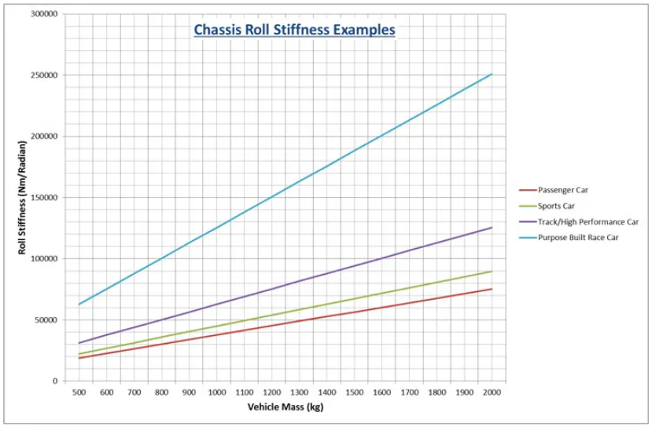
Dynamiczny promień koła | 0.262836 | m | Współczynnik oporu toczenia |  |  |  | 1.5 | X |  |  | 40 | 0.06 | 0.25 | 0.57 | 1.02 | 1.59 | 2.29 | 3.12 | 4.08 | 5.16
 |  |  | Nachylenie powierzchni |  |  |  | 0 | ° |  |  | 45 | 0.06 | 0.23 | 0.51 | 0.91 | 1.42 | 2.04 | 2.77 | 3.62 | 4.59
Współczynnika tarcia pow. sucha | 0.8 | X |  |  |  |  | 0 | rad |  |  | 50 | 0.05 | 0.20 | 0.46 | 0.82 | 1.27 | 1.83 | 2.50 | 3.26 | 4.13
Współczynnika tarcia pow. mokra | 0.75 | X |  |  |  |  |  |  |  |  | 55 | 0.05 | 0.19 | 0.42 | 0.74 | 1.16 | 1.67 | 2.27 | 2.97 | 3.75
 |  |  |  | 1 osoba | 2 osoby | 3 osoby | 4 osoby |  |  |  | 60 | 0.04 | 0.17 | 0.38 | 0.68 | 1.06 | 1.53 | 2.08 | 2.72 | 3.44
 |  |  | Opór toczenia | 6989.63 | 8093.25 | 9196.88 | 10300.50 | N |  |  | 65 | 0.04 | 0.16 | 0.35 | 0.63 | 0.98 | 1.41 | 1.92 | 2.51 | 3.18
 |  |  |  |  |  |  |  |  |  |  | 70 | 0.04 | 0.15 | 0.33 | 0.58 | 0.91 | 1.31 | 1.78 | 2.33 | 2.95
 |  |  |  |  |  |  |  |  |  |  | 75 | 0.03 | 0.14 | 0.31 | 0.54 | 0.85 | 1.22 | 1.66 | 2.17 | 2.75
 |  |  | Opór wzniesienia |  |  |  |  |  |  |  | 80 | 0.03 | 0.13 | 0.29 | 0.51 | 0.80 | 1.15 | 1.56 | 2.04 | 2.58
 |  |  | Nachylenie powierzchni |  |  |  | 0 | ° |  |  | 85 | 0.03 | 0.12 | 0.27 | 0.48 | 0.75 | 1.08 | 1.47 | 1.92 | 2.43
 |  |  |  |  |  |  | 0 | rad |  |  | 90 | 0.03 | 0.11 | 0.25 | 0.45 | 0.71 | 1.02 | 1.39 | 1.81 | 2.29
 |  |  |  |  |  |  |  |  |  |  | 95 | 0.03 | 0.11 | 0.24 | 0.43 | 0.67 | 0.97 | 1.31 | 1.72 | 2.17
 |  |  |  | 1 osoba | 2 osoby | 3 osoby | 4 osoby |  |  |  | 100 | 0.03 | 0.10 | 0.23 | 0.41 | 0.64 | 0.92 | 1.25 | 1.63 | 2.06
 |  |  | Opór wzniesienia | 0 | 0 | 0 | 0 | N |  | Przyspieszenie boczne | Lateral Acceleration [g]
 |  |  |  |  |  |  |  |  |  |  |  | Prędkość | Cornering Velocity [m/s]
 |  |  | Moc pojazdu zależna od parametrów pojazdu |  |  |  |  |  |  |  |  | 5 | 10 | 15 | 20 | 25 | 30 | 35 | 40 | 45
 |  |  | Nachylenie powierzchni |  |  |  | 0 | ° |  | Promień zakrętu | Cornering Radius [m] | 5 | 0.54926563728 | 2.0770945465 | 4.623476062 | 8.1884101836 | 12.771896911 | 18.373936245 | 24.994528186 | 32.633672732 | 41.291369884
 |  |  |  |  |  |  | 0 | rad |  |  | 10 | 0.29462748573 | 1.0585419404 | 2.3317326981 | 4.1141997589 | 6.4059431228 | 9.2069627898 | 12.51725876 | 16.336831033 | 20.665679609
 |  |  | Gętość powietrza (standardowa) |  |  |  | 1.225 | kg/m^3 |  |  | 15 | 0.20974810188 | 0.71902440497 | 1.5678182435 | 2.7561296173 | 4.2839585266 | 6.1513049713 | 8.3581689513 | 10.904550467 | 13.790449518
 |  |  | Współczynnik oporu powietrza (0,35-0,7) |  |  |  | 0.22 | X |  |  | 20 | 0.16730840996 | 0.54926563728 | 1.1858610161 | 2.0770945465 | 3.2229662285 | 4.623476062 | 6.278624047 | 8.1884101836 | 10.352834472
 |  |  | Rozstaw kół |  |  |  | 1.5 | m |  |  | 25 | 0.1418445948 | 0.44741037666 | 0.95668667975 | 1.6696735041 | 2.5863708496 | 3.7067787164 | 5.0308971045 | 6.5587260137 | 8.2902654442
 |  |  | Szerokość przekroju opony |  |  |  | 0.185 | m |  |  | 30 | 0.12486871803 | 0.37950686958 | 0.80390378882 | 1.3980594758 | 2.1619739304 | 3.0956471527 | 4.1990791427 | 5.4722699005 | 6.9152194259
 |  |  | Wysokość auta |  |  |  | 1.4 | m |  |  | 35 | 0.11274309177 | 0.33100436452 | 0.69477315244 | 1.2040494555 | 1.8588332738 | 2.6591246072 | 3.6049234558 | 4.6962298196 | 5.9330436985
 |  |  | Współczynnik oporu toczenia |  |  |  | 0.02 | X |  |  | 40 | 0.10364887207 | 0.29462748573 | 0.61292517516 | 1.0585419404 | 1.6314777813 | 2.3317326981 | 3.1593066906 | 4.1141997589 | 5.196411903
 |  |  | Szerokość auta |  |  |  | 1.785 | m |  |  | 45 | 0.096575590085 | 0.26633435778 | 0.54926563728 | 0.94536942857 | 1.4546457317 | 2.0770945465 | 2.8127158732 | 3.6615097117 | 4.623476062
 |  |  | Obszar czołowy pojazdu |  |  |  | 2.499 | m^2 |  |  | 50 | 0.090916964496 | 0.24369985542 | 0.49833800697 | 0.85483141913 | 1.3131800919 | 1.8733840253 | 2.5354432193 | 3.299357674 | 4.1651273892
 |  |  |  |  |  |  |  |  |  |  | 55 | 0.086287179922 | 0.22518071713 | 0.45666994581 | 0.78075486595 | 1.1974354776 | 1.7067117807 | 2.3085837752 | 3.0030514613 | 3.7901148388
 |  |  |  | 1 osoba | 2 osoby | 3 osoby | 4 osoby |  |  |  | 60 | 0.082429026111 | 0.20974810188 | 0.4219465615 | 0.71902440497 | 1.1009816323 | 1.5678182435 | 2.1195342385 | 2.7561296173 | 3.47760438
 |  |  | Prędkość | 33.60 | 33.20 | 32.80 | 32.40 | m/s |  |  | 65 | 0.079164434424 | 0.19668973514 | 0.39256523633 | 0.66679093799 | 1.0193668401 | 1.4502929427 | 1.9595692458 | 2.5471957494 | 3.2131724534
 |  |  | Wymagana moc pojazdu | 15904.94 | 15905.41 | 15904.84 | 15903.10 | W |  |  | 70 | 0.076366212979 | 0.18549684935 | 0.36738124332 | 0.62201939486 | 0.94941130399 | 1.3495569707 | 1.822456395 | 2.3681095769 | 2.9865165163
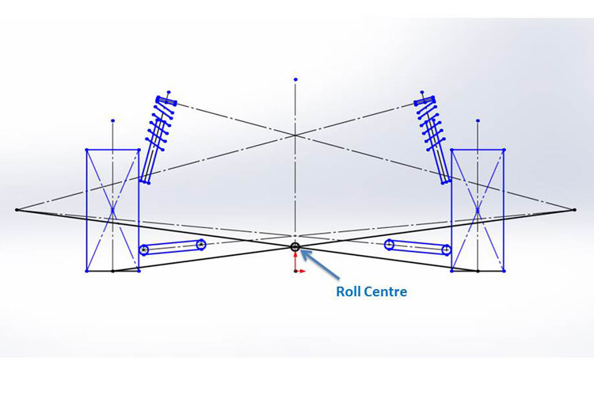
 |  |  | Prędkość pojazdu | 120.96 | 119.52 | 118.08 | 116.64 | km/h |  |  | 75 | 0.073941087726 | 0.17579634834 | 0.34555511604 | 0.58321739082 | 0.88878317267 | 1.2622524616 | 1.7036252576 | 2.2129015607 | 2.7900813709
 |  |  |  |  |  |  |  |  |  |  | 80 | 0.07181910313 | 0.16730840996 | 0.32645725467 | 0.54926563728 | 0.83573355776 | 1.1858610161 | 1.5996480124 | 2.0770945465 | 2.6182006186
 |  |  | Braking system |  |  |  |  |  |  |  | 85 | 0.06994676378 | 0.15981905256 | 0.30960620053 | 0.51930820768 | 0.78892507402 | 1.1184567996 | 1.5079033843 | 1.9572648282 | 2.4665411313
 |  |  | Tyre/road friction coefficient |  |  |  | 1.5 | X |  |  | 90 | 0.068282462136 | 0.15316184598 | 0.29462748573 | 0.49267938138 | 0.74731753292 | 1.0585419404 | 1.4263526037 | 1.8507495229 | 2.3317326981
 |  |  | Pad/disc friction coefficient |  |  |  | 0.5 | X |  |  | 95 | 0.066793350139 | 0.14720539799 | 0.28122547776 | 0.46885358942 | 0.71008973299 | 1.0049339085 | 1.3533861158 | 1.7554463551 | 2.2111146263
 |  |  | Wheel Radius |  |  |  | 203.2 | mm |  |  | 100 | 0.065453149341 | 0.1418445948 | 0.26916367058 | 0.44741037666 | 0.67658471305 | 0.95668667975 | 1.2877162768 | 1.6696735041 | 2.1025583617
 |  |  | Radius to centre of all pads |  |  |  | 100 | mm |  | Efektywna masa pojazdu z powodu pokonywania zakrętu | Effective Weight of the Car Due to the Banking [kg]
 |  |  | Front calliper piston area |  |  |  | 1587 | mm^2 |  |  |  | Prędkość | Cornering Velocity [m/s]
 |  |  | Rear calliper piston area |  |  |  | 1019 | mm^2 |  |  |  | 5 | 10 | 15 | 20 | 25 | 30 | 35 | 40 | 45
 |  |  | Spacing of master cylinder |  |  |  | 65 | mm |  | Promień zakrętu | Cornering Radius [m] | 5 | 685.17272811 | 642.37068846 | 571.03395571 | 471.16252987 | 342.75641092 | 185.81559887 | 0.34009372408 | -213.67010452 | -456.21499587
 |  |  | Ilość osób |  |  |  | 0 | X |  |  | 10 | 692.30640139 | 670.90538156 | 635.23701519 | 585.30130226 | 521.09824279 | 442.62783677 | 349.89008419 | 242.88498507 | 121.6125394
 |  |  | Total weight |  |  |  | 3924 | N |  |  | 15 | 694.68429248 | 680.41694593 | 656.63803501 | 623.34755973 | 580.54552008 | 528.23191607 | 466.40674768 | 395.07001493 | 314.22171782
 |  |  | Static axle loads |  |  | Rear | 2354.4 | N |  |  | 20 | 695.87323803 | 685.17272811 | 667.33854493 | 642.37068846 | 610.26915873 | 571.03395571 | 524.66507943 | 471.16252987 | 410.52630703
 |  |  |  |  |  | Front | 1569.6 | N |  |  | 25 | 696.58660535 | 688.02619742 | 673.75885087 | 653.7845657 | 628.10334191 | 596.7151795 | 559.62007847 | 516.81803883 | 468.30906056
 |  |  | Braking force |  |  |  | 5886 | N |  |  | 30 | 697.06218357 | 689.9285103 | 678.03905484 | 661.3938172 | 639.99279737 | 613.83599536 | 582.92341117 | 547.2550448 | 506.83089624
 |  |  | Longitudinal weight transfer |  |  |  | 679.15384615 | N |  |  | 35 | 697.4018823 | 691.28730521 | 681.09634338 | 666.82899683 | 648.48526556 | 626.06514955 | 599.56864881 | 568.99576335 | 534.34649316
 |  |  | Front wheel loads |  |  |  | 2248.7538462 | N |  |  | 40 | 697.65665634 | 692.30640139 | 683.38930979 | 670.90538156 | 654.85461669 | 635.23701519 | 612.05257705 | 585.30130226 | 554.98319085
 |  |  | Rear wheel loads |  |  |  | 1675.2461538 | N |  |  | 45 | 697.85481393 | 693.09903175 | 685.17272811 | 674.07590302 | 659.80855647 | 642.37068846 | 621.762299 | 597.98338809 | 571.03395571
 |  |  | Front wheel brake force |  |  |  | 3373.1307692 | N |  |  | 50 | 698.01334001 | 693.73313604 | 686.59946277 | 676.61232018 | 663.77170829 | 648.07762708 | 629.53007657 | 608.12905674 | 583.87456761
 |  |  | Rear wheel brake force |  |  |  | 2512.8692308 | N |  |  | 55 | 698.14304316 | 694.25194864 | 687.76679112 | 678.68757059 | 667.01428705 | 652.7469405 | 635.88553094 | 616.43005837 | 594.3805228
 |  |  | Front wheel brake torque |  |  |  | 685420.17231 | Nmm |  |  | 60 | 698.25112912 | 694.68429248 | 688.73956475 | 680.41694593 | 669.71643602 | 656.63803501 | 641.18174292 | 623.34755973 | 603.13548545
 |  |  | Rear wheel brake torque |  |  |  | 510615.02769 | Nmm |  |  | 65 | 698.34258647 | 695.05012188 | 689.5626809 | 681.88026352 | 672.00286976 | 659.9304996 | 645.66315305 | 629.20083011 | 610.54353078
 |  |  | Front calliper clamping force |  |  |  | 6854.2017231 | N |  |  | 70 | 698.42097848 | 695.36368993 | 690.26820902 | 683.13453575 | 673.96267011 | 662.75261211 | 649.50436174 | 634.21791901 | 616.89328391
 |  |  | Rear calliper clamping force |  |  |  | 5106.1502769 | N |  |  | 75 | 698.48891823 | 695.63544892 | 690.87966673 | 684.22157168 | 675.66116375 | 665.19844294 | 652.83340927 | 638.56606272 | 622.39640329
 |  |  | Front fluid system pressure |  |  |  | 4.3189676894 | N/mm^2 |  |  | 80 | 698.5483655 | 695.87323803 | 691.41469223 | 685.17272811 | 677.14734568 | 667.33854493 | 655.74632585 | 642.37068846 | 627.21163275
 |  |  | Rear fluid system pressure |  |  |  | 5.0109423719 | N/mm^2 |  |  | 85 | 698.60081898 | 696.08305195 | 691.88677355 | 686.01198379 | 678.45868268 | 669.2268702 | 658.31654637 | 645.72771118 | 631.46036463
 |  |  | Force on front master cylinder |  |  |  | 1230.9057915 | N |  |  | 90 | 698.6474443 | 696.26955321 | 692.30640139 | 686.75798884 | 679.62431557 | 670.90538156 | 660.60118683 | 648.71173137 | 635.23701519
 |  |  | Force on rear master cylinder |  |  |  | 992.16658963 | N |  |  | 95 | 698.68916169 | 696.43642276 | 692.68185788 | 687.42546704 | 680.66725026 | 672.40720752 | 662.64533882 | 651.38164418 | 638.61612358
 |  |  | Force applied to bias bar |  |  |  | 2223.0723811 | N |  |  | 100 | 698.72670734 | 696.58660535 | 693.01976872 | 688.02619742 | 681.60589148 | 673.75885087 | 664.48507562 | 653.7845657 | 641.65732114
 |  |  | Siła którą działa kierowca na pedał |  |  |  | 375 | N |  | Przyspieszenie boczne | Lateral Acceleration |  |  |  |  |  |  |  |  | 0.8 | g
 | (Najczęściej pomiędzy 5 a 6) |  | Pedal ratio |  |  |  | 5.9281930163 | X |  | Efektywna masa pojazdu z powodu pokonywania zakrętu | Effective Weight of the Car Due to the Banking |  |  |  |  |  |  |  |  | 700 | kg
 |  |  |  |  |  |  |  |  |  | Efektywne obciążenie przedniej osi | Effective Front Axle Mass |  |  |  |  |  |  |  |  | 280 | kg
 |  |  |  |  |  |  |  |  |  | Efektywne obciążenie tylnej osi | Effective Rear Axle Mass |  |  |  |  |  |  |  |  | 420 | kg
 |  |  |  |  |  |  |  |  |  | Sztywność przechyłu podwozia z przodu | Front Roll Rate |  |  |  |  |  |  |  |  | 22000 | Nm/Radian
 |  |  |  |  |  |  |  |  |  | Sztywność przechyłu podwozia z tyłu | Rear Roll Rate |  |  |  |  |  |  |  |  | 33000 | Nm/Radian
 |  |  |  |  |  |  |  |  |  | Gradient toczenia | Roll gradient |  |  |  |  |  |  |  |  | -0.047819290909 | Radian/g
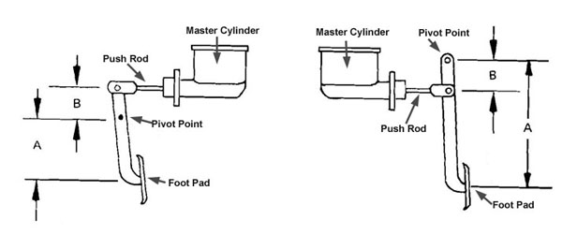
 |  |  |  |  |  |  |  |  |  | Przeniesienia obciążenia z przodu | Front Lateral Load Transfer |  |  |  |  |  |  |  |  | 85.8196 | kg
 |  |  |  |  |  |  |  |  |  | Przeniesienia obciążenia z tyłu | Rear Lateral Load Transfer |  |  |  |  |  |  |  |  | 85.9024 | kg
 |  |  |  |  |  |  |  |  |  | Obciążenie na przednią oś | Front Axle Load |  |  |  |  |  |  |  | 280 | 2746.8 | kg | N
 |  |  |  |  |  |  |  |  |  | Obciążenie na tylną oś | Rear Axle Load |  |  |  |  |  |  |  | 420 | 4120.2 | kg | N
 |  |  |  |  |  |  |  |  |  | Efektywne obciążenie poszczególnego koła | Effective Individual Wheel Load |  |  | Przednie zewnętrzne koło | Front Outside Wheel |  |  |  |  | 225.8196 | 2215.290276 | kg | N
 |  |  |  |  |  |  |  |  |  |  |  |  | Przednie wewnętrzne koło | Front Inside Wheel |  |  |  |  | 54.1804 | 531.509724 | kg | N
 |  |  |  |  |  |  |  |  |  |  |  |  | Tylne zewnętrzne koło | Rear Outside Wheel |  |  |  |  | 295.9024 | 2902.802544 | kg | N
 |  |  |  |  |  |  |  |  |  |  |  |  | Tylne wewnętrzne koło | Rear Inside Wheel |  |  |  |  | 124.0976 | 1217.397456 | kg | N
 |  |  |  |  |  |  |  |  |  | Zmiana obciążenia koła | Wheel Load Change |  |  | Przednie zewnętrzne koło | Front Outside Wheel |  |  |  |  | 85.8196 | 841.890276 | kg | N
 |  |  |  |  |  |  |  |  |  |  |  |  | Przednie wewnętrzne koło | Front Inside Wheel |  |  |  |  | -85.8196 | -841.890276 | kg | N
 |  |  |  |  |  |  |  |  |  |  |  |  | Tylne zewnętrzne koło | Rear Outside Wheel |  |  |  |  | 85.9024 | 842.702544 | kg | N
 |  |  |  |  |  |  |  |  |  |  |  |  | Tylne wewnętrzne koło | Rear Inside Wheel |  |  |  |  | -85.9024 | -842.702544 | kg | N
 |  |  |  |  |  |  |  |  |  | Ustalamy maksymalny skok zawieszenia na przednią oraz tylną oś
 |  |  |  |  |  |  |  |  |  | Dodatek na przedni zderzak | Front Bump Allowance |  |  |  |  |  |  |  |  | 0.08 | m
 |  |  |  |  |  |  |  |  |  | Dodatek na tylny zderzak | Rear Bump Allowance |  |  |  |  |  |  |  |  | 0.08 | m
 |  |  | Tyre concerning forces |  |  |  |  |  |  | Tempo jazdy z przodu | Front Ride Rate |  |  |  |  |  |  |  |  | 10523.62845 | N/m
 |  |  | Ilość osób |  |  |  | 2 | X |  | Tempo jazdy z tyłu | Rear Ride Rate |  |  |  |  |  |  |  |  | 10533.7818 | N/m
 |  |  | Całkowita masa auta |  |  |  | 550 | kg |  | Częstotliwość jazdy z przodu | Front Ride Frequency |  |  |  |  |  |  |  |  | 1.379872206 | Hz
 |  |  | Siła ciężkości auta |  |  |  | 5395.5 | N |  | Częstotliwość jazdy z tyłu | Rear Ride Frequency |  |  |  |  |  |  |  |  | 1.1272043167 | Hz
 |  |  | Slip angle |  |  |  | 8 | st. |  | Cykle na minutę z przodu | Front Cycles Per Minute |  |  |  |  |  |  |  |  | 82.792332361 | cpm
 |  |  | Slip angle |  |  |  | 0.13962634016 | rad |  | Cykle na minutę z tyłu | Rear Cycles Per Minute |  |  |  |  |  |  |  |  | 67.632259004 | cpm
 |  |  | Induded drag |  |  |  | 750.90846623 | N |  | Założenia: silnik z przodu i napęd na tylne koła |  |  |  | Założenia: silnik z przodu i napęd na przednie koła
 |  |  | Nachylenie powierzchnii |  |  |  | 2 | % |  | Częstotliwość drgań własnych z przodu wyższa niż z tyłu |  |  |  | Częstotliwość drgań własnych z tyłu wyższa niż z przodu
 |  |  | Rolling resistance |  |  |  | 107.91 | N |  | Założenia: silnik z tyłu i napęd na tylne koła |  |  |  | Założenia: silnik z tyłu i napęd na przednie koła
 |  |  | Total drag |  |  |  | 858.81846623 | N |  | Częstotliwość drgań własnych z przodu wyższa niż z tyłu |  |  |  | Częstotliwość drgań własnych z tyłu wyższa niż z przodu
 |  |  | Szybkość auta |  |  |  | 30 | m/s |  | Zwiększamy częstotliwość jazdy z tyłu | Increase the Rear Ride Frequency
 |  |  | Engine power |  |  |  | 25.764553987 | kW | ! | Nowe cykle na minutę z tyłu | New Rear Cycles Per Minute |  |  |  |  |  |  |  |  | 67.632259004 | cpm
 |  |  |  |  |  |  |  |  |  | Stosunek dwóch częstotliwości własnych | Ratio of the two Natural Frequencies |  |  |  |  |  |  |  |  | 1 | -------
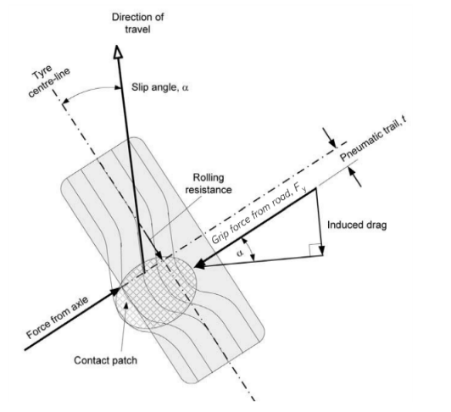
 |  |  |  |  |  |  |  |  |  | Nowe tempo jazdy z tyłu | New Rear Ride Rate |  |  |  |  |  |  |  |  | 10533.7818 | N/m
 |  |  |  |  |  |  |  |  |  | Nowa częstotliwość jazdy z tyłu | New Rear Ride Frequency |  |  |  |  |  |  |  |  | 1.3805377059 | Hz
 |  |  |  |  |  |  |  |  |  | … | Front Roll Rate |  |  |  |  |  |  |  |  | 11839.082006 | Nm/Radian
 |  |  |  |  |  |  |  |  |  | … | Rear Roll Rate |  |  |  |  |  |  |  |  | 11850.504525 | Nm/Radian
 |  |  |  |  |  |  |  |  |  | Sztywność sprężyny przedniej stabilizatora | Front Anti-Roll Bar Spring Rate |  |  |  |  |  |  |  |  | 10160.917994 | Nm/Radian
 |  |  |  |  |  |  |  |  |  | Sztywność sprężyny tylnej stabilizatora | Rear Anti-Roll Bar Spring Rate |  |  |  |  |  |  |  |  | 21149.495475 | Nm/Radian
 |  |  |  |  |  |  |  |  |  | Nowy gradient toczenia | New Roll Gradient |  |  |  |  |  |  | -0.047819290909 | -2.7398435484 | Radian/g | °/g
 |  |  |  |  |  |  |  |  |  | Przeniesienia obciążenia z przodu | Front Lateral Load Transfer |  |  |  |  |  |  |  |  | 57.222266667 | kg
 |  |  |  |  |  |  |  |  |  | Przeniesienia obciążenia z tyłu | Rear Lateral Load Transfer |  |  |  |  |  |  |  |  | 85.9024 | kg
 |  |  |  |  |  |  |  |  |  | Efektywne obciążenie poszczególnego koła | Effective Individual Wheel Load |  |  | Przednie zewnętrzne koło | Front Outside Wheel |  |  |  |  | 197.22226667 | 1934.750436 | kg | N
 |  |  |  |  |  |  |  |  |  |  |  |  | Przednie wewnętrzne koło | Front Inside Wheel |  |  |  |  | 82.777733333 | 812.049564 | kg | N
 |  |  |  |  |  |  |  |  |  |  |  |  | Tylne zewnętrzne koło | Rear Outside Wheel |  |  |  |  | 295.9024 | 2902.802544 | kg | N
 |  |  |  |  |  |  |  |  |  |  |  |  | Tylne wewnętrzne koło | Rear Inside Wheel |  |  |  |  | 124.0976 | 1217.397456 | kg | N
 |  |  |  |  |  |  |  |  |  | Zmiana obciążenia koła | Wheel Load Change |  |  | Przednie zewnętrzne koło | Front Outside Wheel |  |  |  |  | 57.222266667 | 561.350436 | kg | N
 |  |  |  |  |  |  |  |  |  |  |  |  | Przednie wewnętrzne koło | Front Inside Wheel |  |  |  |  | -57.222266667 | -561.350436 | kg | N |  |  |  | `
 |  |  |  |  |  |  |  |  |  |  |  |  | Tylne zewnętrzne koło | Rear Outside Wheel |  |  |  |  | 85.9024 | 842.702544 | kg | N
 |  |  |  |  |  |  |  |  |  |  |  |  | Tylne wewnętrzne koło | Rear Inside Wheel |  |  |  |  | -85.9024 | -842.702544 | kg | N
 |  |  |  |  |  |  |  |  |  | Nowe pionowe przemieszczenie koła z przdu | New Front Wheel Ride Displacement |  |  |  |  |  |  |  |  | -0.058240547739 | mm
 |  |  |  |  |  |  |  |  |  | Nowe pionowe przemieszczenie koła z tyłu | New Rear Wheel Ride Displacement |  |  |  |  |  |  |  |  | -0.058240547739 | mm

 |  |  |  |  |  |  |  |  |  | Wheel Centre Rates for Independent Suspension
 |  |  |  |  |  |  |  |  |  | Sztywność pionowa opony | Tyre Vertical Stiffness |  |  |  |  |  |  |  |  | 35 | kg/mm
 |  |  |  |  |  |  |  |  |  | Sztywność pionowa opony | Tyre Vertical Rate |  |  |  |  |  |  |  |  | 343350 | N/m
 |  |  |  |  |  |  |  |  |  | … | Front Wheel Centre Rate |  |  |  |  |  |  |  |  | 10856.374786 | N/m
 |  |  |  |  |  |  |  |  |  | … | Rear Wheel Centre Rate |  |  |  |  |  |  |  |  | 10867.180694 | N/m
 |  |  |  |  |  |  |  |  |  | Wymagana sztywność sprężyny stabilizatora przedniego | Required Front Anti-Roll Bar Spring Rate |  |  |  |  |  |  |  |  | 11115.267692 | Nm/radian
 |  |  |  |  |  |  |  |  |  | Wymagana sztywność sprężyny stabilizatora tylnego | Required Rear Anti-Roll Bar Spring Rate |  |  |  |  |  |  |  |  | 23857.060645 | Nm/radian

 |  |  |  |  |  |  |  |  |  | Calculating Rates for An Axle Suspension (amortyzatory piórowe)
 |  |  |  |  |  |  |  |  |  | … | Spring Track Width |  |  |  |  |  |  |  |  | 1.35 | m
 |  |  |  |  |  |  |  |  |  | … | Front Vertical Axle Rate |  |  |  |  |  |  |  |  | 10856.374786 | N/m | Body Roll Angle |  | -0.06646259156 | 3.8080259919 | Radian/Stopnie
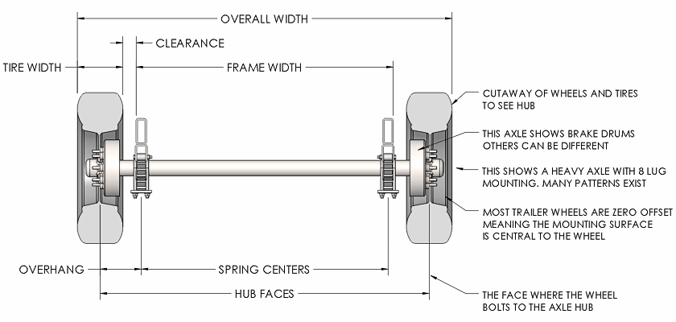
 |  |  | Aerodynamics |  |  |  |  |  |  | … | Rear Vertical Axle Rate |  |  |  |  |  |  |  |  | 10867.180694 | N/m
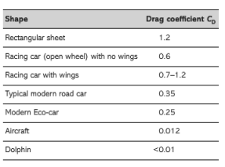
 |  |  | Gęstość powietrza |  |  |  | 1.225 | kg/m^3 |  | Wariant 1 -
 |  |  | Lepkość powietrza |  |  |  | 0.000018 | Pa * s |  | … | Rear Roll Rate |  |  |  |  |  |  |  |  | 9655.1896485 | Nm/radian
 |  |  | Szybkość powietrza (auta) |  |  |  | 20 | m/s |  | Wariant 2 - Równanie należy zastosować, jeśli stabilizator jest zamontowany do tylnej osi belki.
 |  |  | Długość auta |  |  |  | 4.2 | m |  | … | Roll Rate of the Anti-Roll Bar (combined roll rate of the springs and the roll bar) |  |  |  |  |  |  |  |  | 3961.0873629 | Nm/radian
 |  |  | Reynold's number |  |  |  | 5716666.6667 | X |  | … | Rear Roll Rate |  |  |  |  |  |  |  |  | 9657.640044 | Nm/radian
 |  |  | Drag coefficient |  |  |  | 0.25 | X |  | Gradient toczenia | Roll Gradient |  |  |  |  |  |  |  |  | -0.08307823945 | radian/g
 |  |  | Powierzchnia auta z przodu |  |  |  | 1.65 | m^2 |  | Przeniesienia obciążenia z przodu | Front Lateral Load Transfer |  |  |  |  |  |  |  |  | 99.0097686 | kg
 |  |  | Drag force |  |  |  | 101.0625 | N |  | Przeniesienia obciążenia z tyłu | Rear Lateral Load Transfer |  |  |  |  |  |  |  |  | 44.114898066 | kg
 |  |  | Required power |  |  |  | 2021.25 | W |  | Efektywne obciążenie poszczególnego koła | Effective Individual Wheel Load |  |  | Przednie zewnętrzne koło | Front Outside Wheel |  |  |  |  | 239.0097686 | 2344.68583 | kg | N
 |  |  |  |  |  |  |  |  |  |  |  |  | Przednie wewnętrzne koło | Front Inside Wheel |  |  |  |  | 40.9902314 | 402.11417003 | kg | N
 |  |  | Momentum rate |  |  |  | 808.5 | kg*m/s^2 |  |  |  |  | Tylne zewnętrzne koło | Rear Outside Wheel |  |  |  |  | 254.11489807 | 2492.86715 | kg | N
 |  |  | Kąt pomiędzy przepływem powietrza a poziomem |  |  |  | 15 | st |  |  |  |  | Tylne wewnętrzne koło | Rear Inside Wheel |  |  |  |  | 165.88510193 | 1627.33285 | kg | N
 |  |  |  |  |  |  | 0.2617993878 | rad
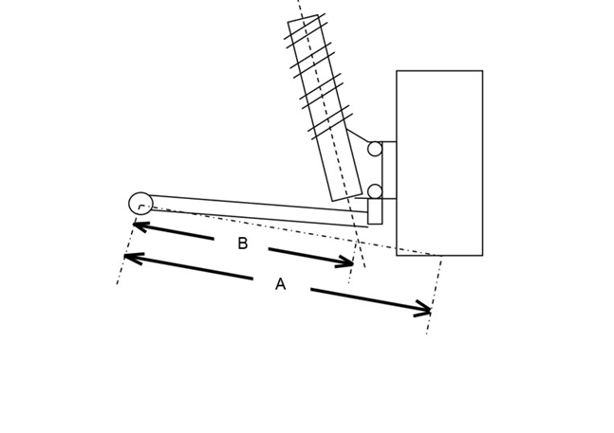
 |  |  | Flow drag |  |  |  | 27.548969445 | N |  | Final Stage | Podsumowanie
 |  |  | Downforce |  |  |  | 209.25519797 | N
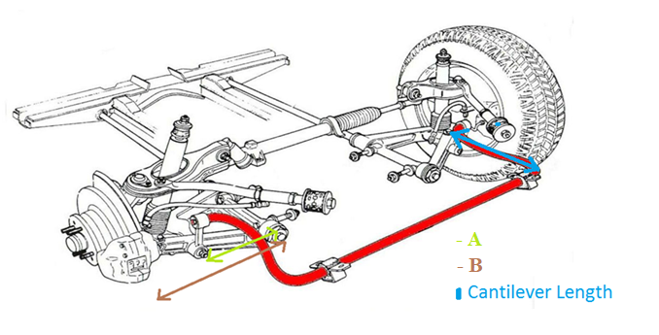
 |  |  | TOTAL DRAG |  |  |  | 337.86666741 | N |  | Współczynnik skrętu kątowego stabilizatora | Front Anti-Roll Bar Angular Twist Rate |  |  |  |  |  |  |  |  | 60.01632142 | Nm/radian
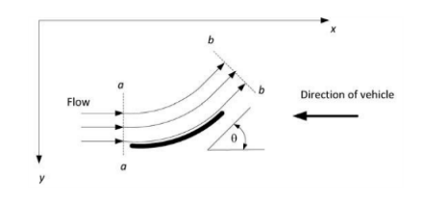
 |  |  |  |  |  |  |  |  |  | Współczynnik skrętu kątowego stabilizatora | Rear Anti-Roll Bar Angular Twist Rate |  |  |  |  |  |  |  |  | 128.8149831 | Nm/radian
 |  |  |  |  |  |  |  |  |  | Długość wspornika stabilizatora | Front Anti-Roll Bar Cantilever Length |  |  |  |  |  |  |  |  | 0.13 | m
 |  |  |  |  |  |  |  |  |  | Długość wspornika stabilizatora | Rear Anti-Roll Bar Cantilever Length |  |  |  |  |  |  |  |  | 0.13 | m
 |  |  |  |  |  |  |  |  |  | Dystans A oraz B dla stabilizatora (zawieszenia przedniego) |  |  |  |  |  |  |  | A | 0.26 | m
 |  |  |  |  |  |  |  |  |  |  |  |  |  |  |  |  |  | B | 0.3 | m
 |  |  |  |  |  |  |  |  |  | Dystans A oraz B dla stabilizatora (zawieszenia tylnego) |  |  |  |  |  |  |  | A | 0.26 | m
 |  |  |  |  |  |  |  |  |  |  |  |  |  |  |  |  |  | B | 0.3 | m
 |  |  |  |  |  |  |  |  |  | Geometria Rockerplate'a (stabilizator) |  |  |  |  |  | Przedniego |  | r | 0.07 | m
 |  |  |  |  |  |  |  |  |  |  |  |  |  |  |  |  |  | R | 0.11 | m
 |  |  |  |  |  |  |  |  |  |  |  |  |  |  |  | Tylnego |  | r | 0.07 | m
 |  |  |  |  |  |  |  |  |  |  |  |  |  |  |  |  |  | R | 0.11 | m
 |  |  |  |  |  |  |  |  |  | Dystans A oraz B dla sprężyn (zawieszenia przedniego) |  |  |  |  |  |  |  | B | 0.258 | m
 |  |  |  |  |  |  |  |  |  |  |  |  |  |  |  |  |  | A | 0.292 | m
 |  |  |  |  |  |  |  |  |  | Dystans A oraz B dla srpężyn (zawieszenia tylnego) |  |  |  |  |  |  |  | B | 0.258 | m
 |  |  |  |  |  |  |  |  |  |  |  |  |  |  |  |  |  | A | 0.292 | m
 |  |  |  |  |  |  |  |  |  | Kąt pochylenia Pushroda |  |  |  |  |  | Przedniego |  | 30 | 0.5235987756 | °/radiany
 |  |  |  |  |  |  |  |  |  |  |  |  |  |  |  | Tylnego |  | 30 | 0.5235987756 | °/radiany
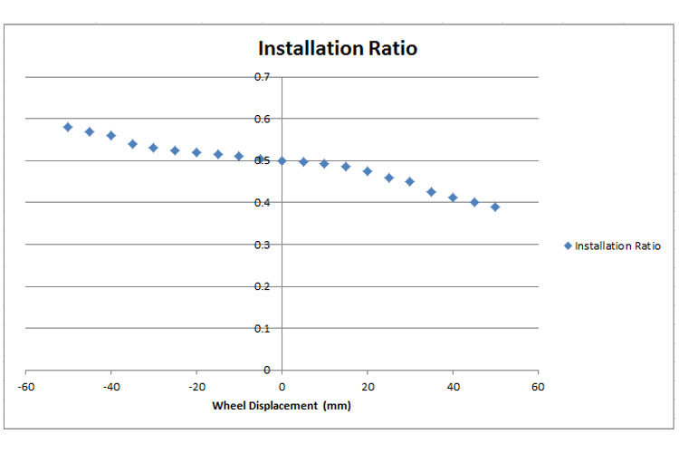
 |  |  |  |  |  |  |  |  |  | Geometria Rockerplate'a (sprężyny) |  |  |  |  |  | Przedniego |  | r | 0.11 | m
 |  |  |  |  |  |  |  |  |  |  |  |  |  |  |  |  |  | R | 0.11 | m
 |  |  |  |  |  |  |  |  |  |  |  |  |  |  |  | Tylnego |  | r | 0.11 | m
 |  |  |  |  |  |  |  |  |  |  |  |  |  |  |  |  |  | R | 0.11 | m
 |  |  |  |  |  |  |  |  | ? | Współczynnik montażu stabilizatora | Front Installation Ratio of the Anti-Roll Bar |  |  |  |  |  |  |  |  | 1.1794441213 | X | 0.5
 |  |  |  |  |  |  |  |  | ? | Współczynnik montażu stabilizatora | Rear Installation Ratio of the Anti-Roll Bar |  |  |  |  |  |  |  |  | 1.1794441213 | X | 0.5
 |  |  |  |  |  |  |  |  |  | Stosunek instalacji przedniej sprężyny | Installation Ratio of Front Spring |  |  |  |  |  |  |  |  | 0.76518682937 | X
 |  |  |  |  |  |  |  |  |  | Stosunek instalacji tylnej sprężyny | Installation Ratio of Rear Spring |  |  |  |  |  |  |  |  | 0.76518682937 | X
 |  |  |  |  |  |  |  |  |  | … | Front Anti-Roll Bar Rate Contribution to Car Roll Rate |  |  |  |  |  |  |  |  | 11115.267692 | Nm/radian
 |  |  |  |  |  |  |  |  |  | … | Rear Anti-Roll Bar Rate Contribution to Car Roll Rate |  |  |  |  |  |  |  |  | 23857.060645 | Nm/radian
 |  |  |  |  |  |  |  |  |  | Wymagana sztywność sprężyn przednich | Front Spring Rate |  |  |  |  |  |  |  |  | 18541.713034 | N/m
 |  |  |  |  |  |  |  |  |  | Wymagana sztywność sprężyn tylnych | Rear Spring Rate |  |  |  |  |  |  |  |  | 18560.168553 | N/m
 |  |  |  |  |  |  |  |  |  | Wymagana sztywność stabilizatora przedniego | Front Anti Roll Bar Stiffness |  |  |  |  |  |  |  |  | 333.95204265 | Nm/radian
 |  |  |  |  |  |  |  |  |  | Wymagana sztywność stabilizatora tylnego | Rear Anti Roll Bar Stiffness |  |  |  |  |  |  |  |  | 716.77213316 | Nm/radian

